직종 수기입력 화면
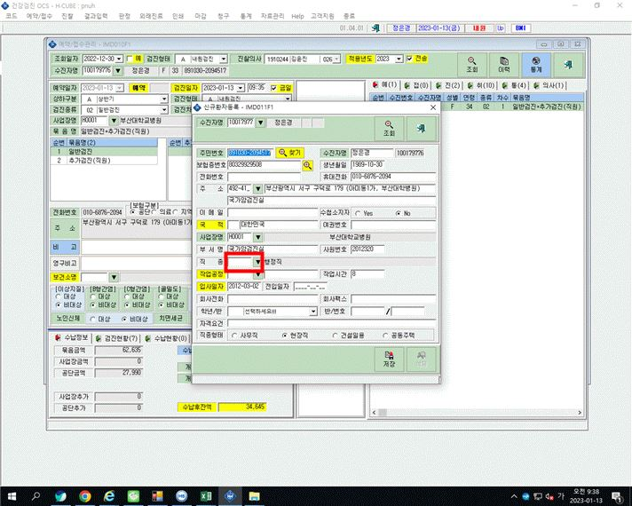

 | I

사업장별일괄예약 시 직종부분이 수정/수기입력 안됨.

